상품제안서
제이손 잘라발라나이프 두배긴 티스푼포크 8P | 상품코드: S12737

 |  |  |  |  |  |  | 02-713-8555 | www.synergygift.co.kr
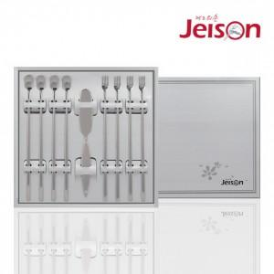

【상세/제작정보】

【인쇄/포장옵션】 | 레이저 / 포장지포장

【공급단가】 | 수량 | 30~ | 50~ | 300~ | 1,000~ | 2,000~
*VAT별도 | 단가 | 20,190원 | 19,440원 | 18,700원 | 17,950원 | 17,500원

【상품 URL】 | https://synergygift.co.kr:443/src/goods_detail.php?gdno=19104

